Sheet1
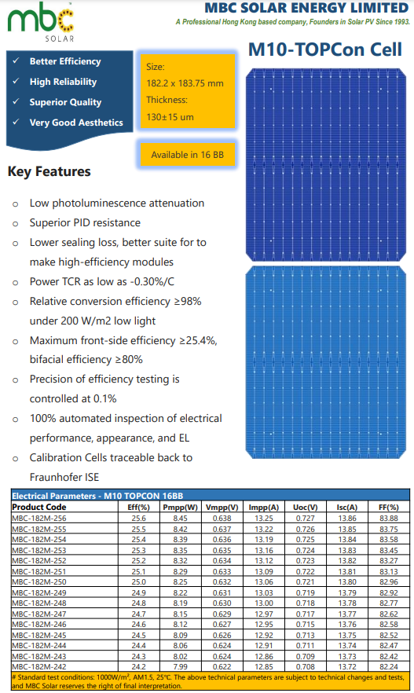
Paramètre | Valeur
Prix (USD/W) | 0.04
Puissance maximale (W) | 8.45
Longueur (mm) | 182.2
Largeur (mm) | 183.75 |  |  |  | Surface=Longueur×Largeur
Épaisseur (mm) | 0.13 |  |  |  | Volume=Surface×Epaisseur
Densité du silicium (mg/mm³) | 2.33 |  |  |  | Masse=Volume×Densite
Surface (mm²) | 33479.25 |  |  |  | Prix total=Prix par W×Puissance maximale
Volume (mm³) | 4352.3025 |  |  |  | Prix (USD/mg)=Prix total / Masse​
Masse (g) | 10.140864825
Prix Total (USD) | 0.338
Coefficient de conversion | 0.83326226568
Prix (USD/mg) | 0.033330490627

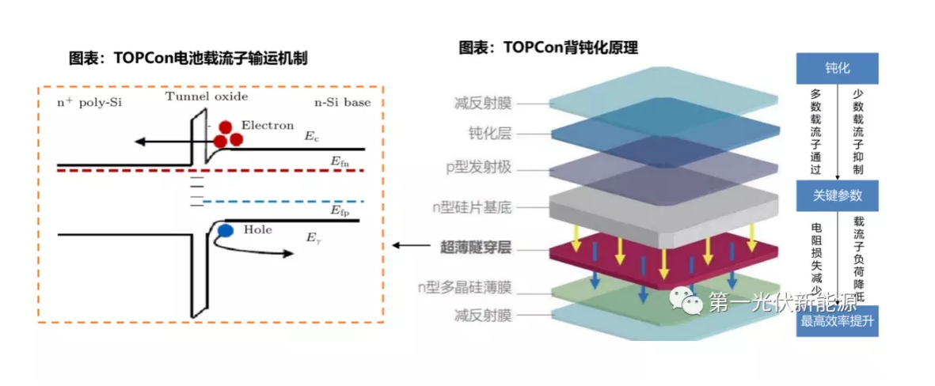
Layer | Material | Thickness (mm) | Density (mg/mm³) | Mass (mg)
Anti-Reflective Coating (SiNx or AZO) | Silicon Nitride (SiNx) | 0.0001 | 3.44 | 11.516862
Passivation Layer (SiO₂ + Al₂O₃) | Silicon Oxide (SiO₂) | 0.00001 | 2.65 | 0.887200125
N-type Silicon Substrate | Silicon (Si) |  | 2.33 | 0
Ultra-Thin Tunnel Oxide (SiO₂) | Silicon Oxide (SiO₂) | 0.0000015 | 2.65 | 0.13308001875
N-type Polycrystalline Silicon (Poly-Si) | Silicon (Si) | 0.00002 | 2.33 | 1.56013305
Rear Anti-Reflective Coating (SiNx, AZO, ITO) | Silicon Nitride (SiNx) | 0.0001 | 3.44 | 11.516862
Rear Metal Contact (Ag, Al) | Silver (Ag) | 0.0001 | 10.49 | 35.11973325
Aluminum (Al) (Metallization) | Various | 0.001 | 2.7 | 90.393975
Other Encapsulation Layers | Various | - | - | -9989.7369796

